2020_03_data
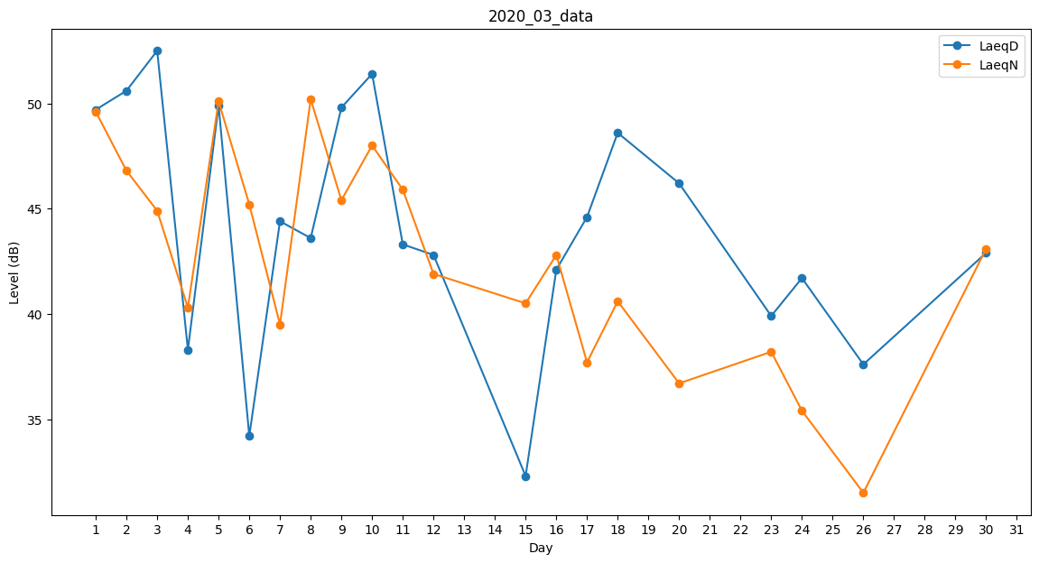
Day | LaeqD | LaeqN
1 | 49.7 | 49.6
2 | 50.6 | 46.8
3 | 52.5 | 44.9
4 | 38.3 | 40.3
5 | 49.9 | 50.1
6 | 34.2 | 45.2
7 | 44.4 | 39.5
8 | 43.6 | 50.2
9 | 49.8 | 45.4
10 | 51.4 | 48
11 | 43.3 | 45.9
12 | 42.8 | 41.9
13 | 47.1 | 0
14 | 0 | 0
15 | 32.3 | 40.5
16 | 42.1 | 42.8
17 | 44.6 | 37.7
18 | 48.6 | 40.6
19 | 49.5 | 0
20 | 46.2 | 36.7
21 | 0 | 0
22 | 0 | 0
23 | 39.9 | 38.2
24 | 41.7 | 35.4
25 | 0 | 30.2
26 | 37.6 | 31.5
27 | 0 | 0
28 | 0 | 35.8
29 | 0 | 0
30 | 42.9 | 43.1
31 | 38.6 | 0

